Tabelle1
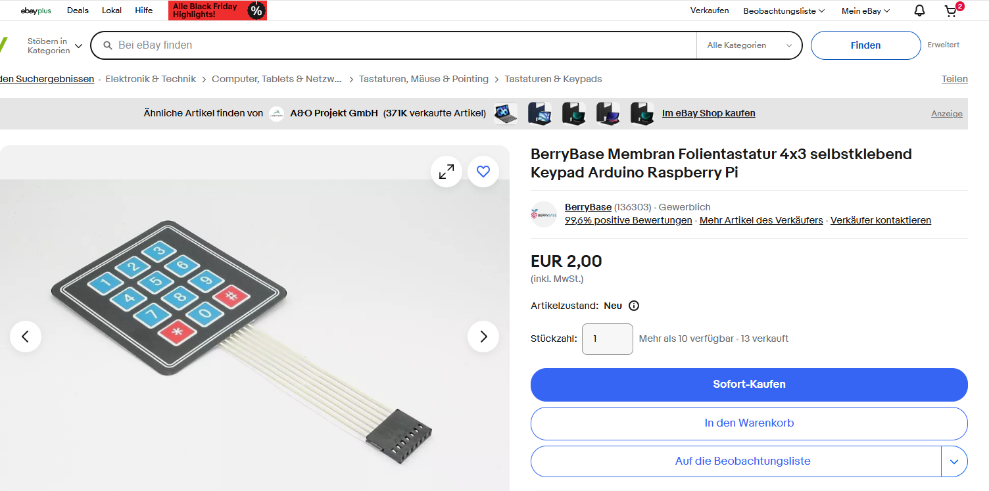
Bezeichnung | Verkäufer | Anzahl | € pro Stück | Versand | Gesamt | 295.92 €

Netzteil 12V / 1000mA | https://www.ebay.de/sch/i.html?_from=R40&_trksid=p2334524.m570.l2632&_nkw=netzteil+12v+2a&_sacat=92074&_odkw=netzteil+12v&_osacat=0 | 1 | 8.08 € | 0.00 € | 8.08 |  | 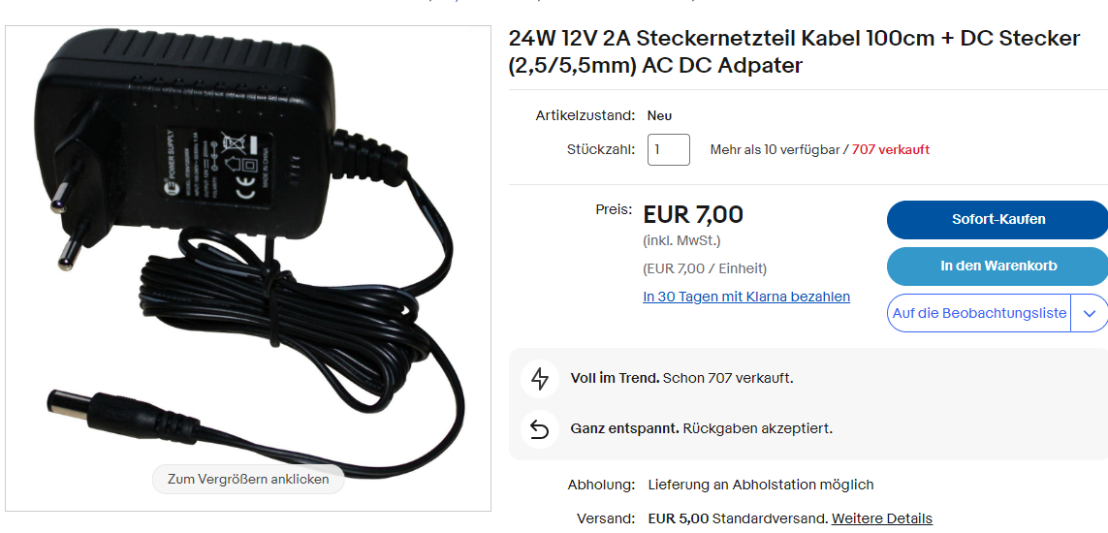
Diode 400V / Gesamt 20 Stück | https://www.ebay.de/sch/i.html?_from=R40&_trksid=p2334524.m570.l1313&_nkw=Diode+1N4004+400V&_sacat=92074&_odkw=diode+1n+4004&_osacat=92074 | 1 | 2.99 € | 0.00 € | 2.99
Münzprüfer 6 Münzen | https://www.ebay.de/sch/i.html?_from=R40&_trksid=p2334524.m570.l1313&_nkw=m%C3%BCnzpr%C3%BCfer+coin+acceptor&_sacat=92074&_odkw=m%C3%BCnzpr%C3%BCfer+coin&_osacat=92074 | 1 | 21.20 € | 0.99 € | 21.20 |  | 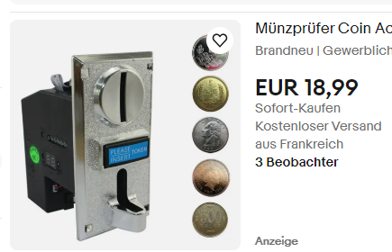
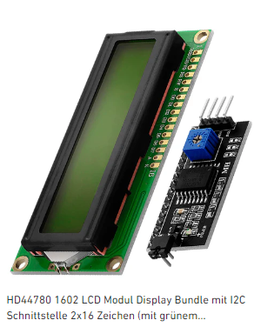
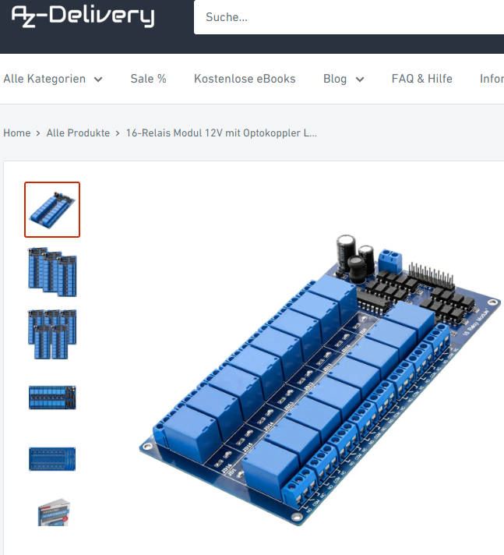
Arduino | https://www.ebay.de/sch/i.html?_from=R40&_trksid=p2334524.m570.l1313&_nkw=arduino+mega+2560+r3+board&_sacat=92074&_odkw=arduino+mega+2560+r3&_osacat=92074 | 1 | 26.95 € | 0.00 € | 26.95
Adapter Display | https://www.az-delivery.de/pages/search-results-page?q=lcd%20display%2016x2%20i2c | 1 | 2.00 € | 0.00 € | 2.00
LCD Display | https://www.az-delivery.de/pages/search-results-page?q=lcd%20display%2016x2 | 1 | 2.50 € | 0.00 € | 2.50
Relais | https://www.az-delivery.de/products/16-relais-modul | 1 | 5.00 € | 0.00 € | 5.00
Magazin | https://www.hornbach.de/p/klarsichtmagazin-5-fach-600-mm-grau-multistore/8831612/ | 1 | 15.95 € | 0.00 € | 15.95
Drucktaster (5v / 16 mm) | https://www.ebay.de/sch/i.html?_from=R40&_trksid=p2332490.m570.l1313&_nkw=Drucktaster+Schalter+Button+12v+16mm&_sacat=0 | 5 | 7.29 € | 0.00 € | 36.45
Power On (12v / 16mm) TASTER (nicht permanent) | https://www.ebay.de/itm/184891176473 | 1 | 7.29 € | 0.00 € | 7.29
Kabel | https://www.amazon.de/gp/product/B01BI1G88C/ref=ox_sc_act_image_4?smid=A12WNK25ZOTW2F&psc=1 | 1 | 13.27 € | 0.00 € | 13.27
Magnetschlösser | https://www.amazon.de/YoBuyBuy-Elektromagnetschloss-T%C3%BCrzugangskontrolle-Schrankschublade-Elektromagnetisches/dp/B09LSF4NJJ/ref=sr_1_4?__mk_de_DE=%C3%85M%C3%85%C5%BD%C3%95%C3%91&keywords=elektromagnetisches+schloss&qid=1640875886&sr=8-4 | 5 | 5.79 € | 0.00 € | 28.95 |  | 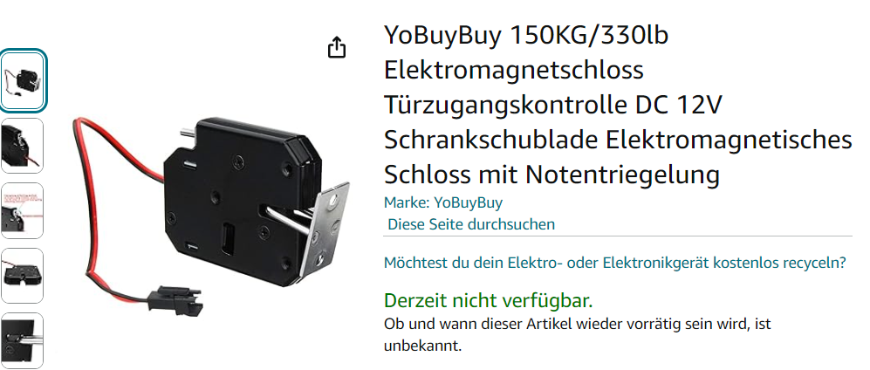
10 k Ohm Widerstand |  |  |  |  | 2.00
Platine / Breadboard 5x7 cm 1.6 mm | es geht auch ohne, dann eine leere Platine empfohlen |  |  |  |  | 2.79
DC DC down - Spannungswandler LM2596s |  |  |  |  | 2.00
Verriegelungsschloss | https://www.hornbach.de/shop/Zylinder-Aufschraubschloss-unterschiedlich-schliessend-Tuerstaerke-max-16-mm-Stahl-vernickelt/10208821/artikel.html | 1 |  |  | 9.95
Klavierband 600 mm / 20mm | https://www.hornbach.de/shop/Stangenscharnier-H-600-x-B-20-mm-vermessingt-1-Stueck/5651962/artikel.html |  |  |  | 3.15
Magnetschnäpper | https://www.hornbach.de/shop/Magnetschnaepper-weiss-3-4-kg-4-Stueck/5651822/artikel.html |  |  |  | 3.50

 | Siebdrucksperrholz Sieb/Film 4 mm | 1 ST | 3.53 €
 | Rückwand
 | Länge : 618 mm |  |  |  | 3.53 | 4.88
 | Breite : 435 mm

 | 3,53 € / ST
 | Siebdrucksperrholz Sieb/Film 9 mm | 1 ST | 6.00 €
 | Vorderklappe
 | Länge : 618 mm
 | Breite : 283 mm |  |  |  | 6.00 | 7.26
 | https://www.hornbach.de/shop/Siebdrucksperrholz-Eucalyptus-Sieb-Film-1250x2500x9-mm/10578450/artikel.html
 | Eucalyptus: 9,40€
 | Siebdrucksperrholz Sieb/Film 9 mm | 2 ST | 6.28 €
 | Boden & Deckel |  |  |  | 6.28 | 9.72
 | Länge : 618 mm
 | Breite : 190 mm
 | Eucalyptus: 6,28€
 | 3,14 € / ST
 | Siebdrucksperrholz Sieb/Film 9 mm | 3 ST | 2.16 €
 | Seitenverstärkung & Mitte |  |  |  | 2.16 | 3.36
 | Länge : 270 mm
 | Breite : 100 mm
 | Mitte: Länge: 268 / Seitenteile: 278mm
 | Eucalyptus: 4,50
 | 0,72 € / ST

 | Siebdrucksperrholz Sieb/Film 9 mm | 2 ST | 4.34 €
 | Seitenteile |  |  |  | 4.34 | 6.72
 | Länge : 435 mm
 | Breite : 186 mm

 | 2,17 € / ST

 | Siebdruck 9 mm
 | Halteplatte für Schlösser |  |  |  | 2.00
 | Länge 600 | 1
 | Breite 80mm
 | Bestellbreite 100mm (Mindestmaas)

 | Halteplatte Elektronik Siebdruck 9mm |  | 3.38
 | 190
 | 330
 | https://www.hornbach.de/shop/Siebdrucksperrholz-Eucalyptus-Sieb-Film-1250x2500x9-mm/10578450/artikel.html

************************** | ****************************** | ******* | ******************
Extrareihe Fächer

 | 2 x Bodenplatte
 | Länge : 618 mm
 | Breite : 190 mm

 | Seitenteile 9mm Siebdruck
 | 167* 186 (bei Bestellung muss ein Mass grösser sein, deshalb einmal 338 (davon werden 4 mm durch Sägen weniger) * 186)
 | 338 * 186
 | Rueckwand 4mm
 | 618 * 163

Solar | Amazon
 | 10 A Laderegler |  | 9.49
 | Akku /9Ah, 12V |  | 25.99
 | Solarpanel 30 W |  | 39.90
 | Stecker, Kabel |  | 5.00 |  | 80.38
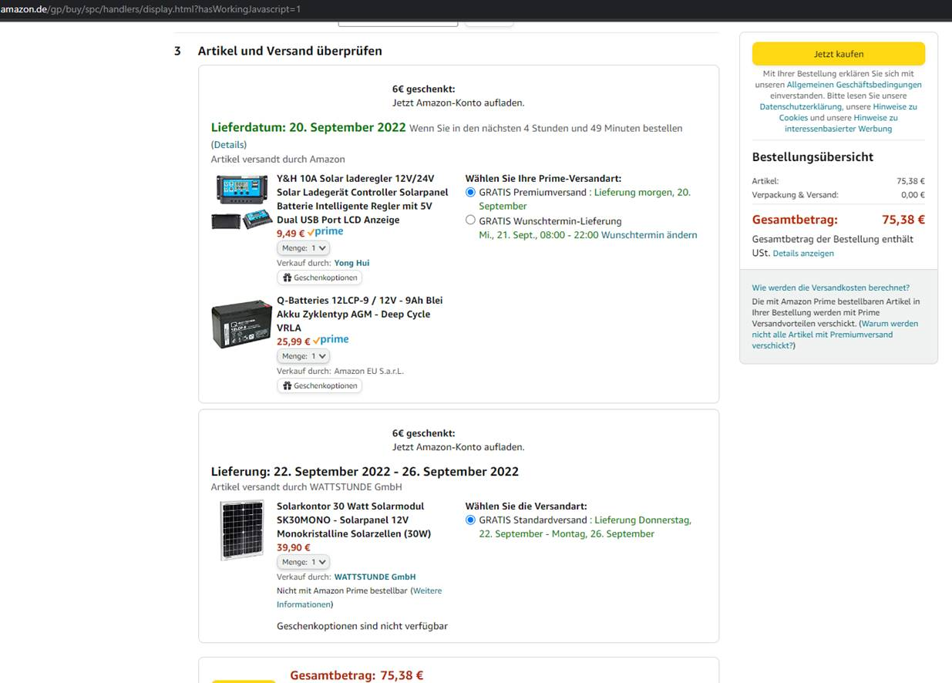

Keypad | bei Nutzung vom Keypad werden die externen Knöpfe nicht mehr genutzt - man benötigt also nur noch die internen (Prog & Refill) sowie den externen Einschalttaster, sofern man Powersave nutzt

